FOTOGRAFIJE COKP VARAŽDIN
FOTOGRAFIJE TJO VARAŽDIN
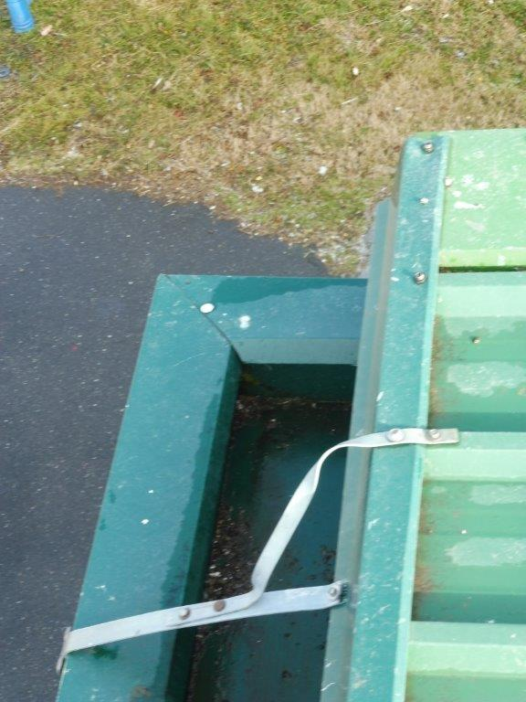
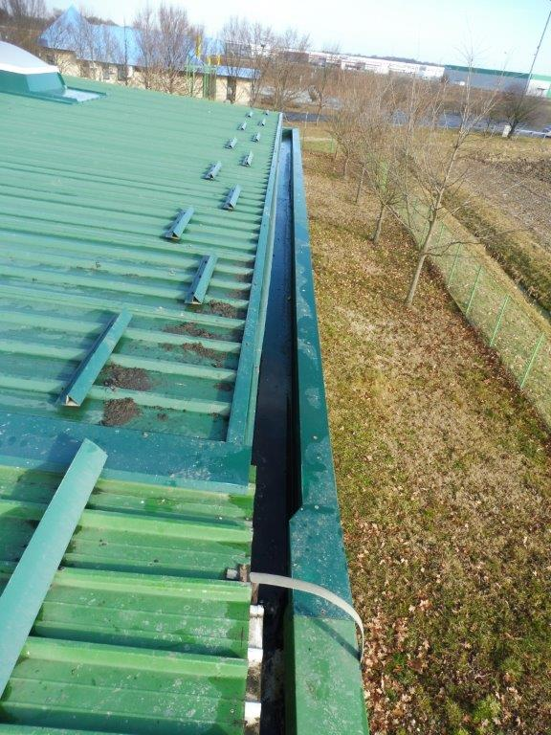

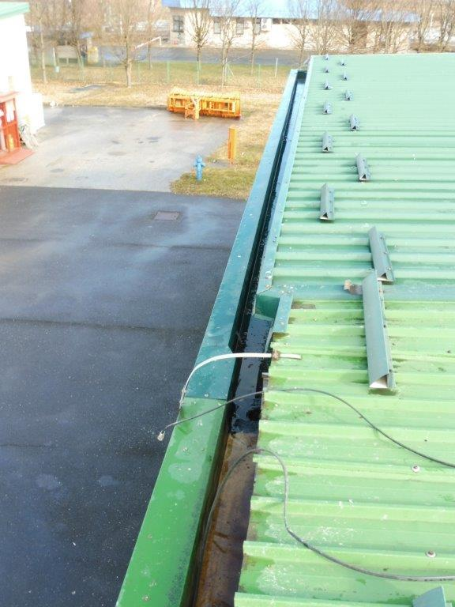
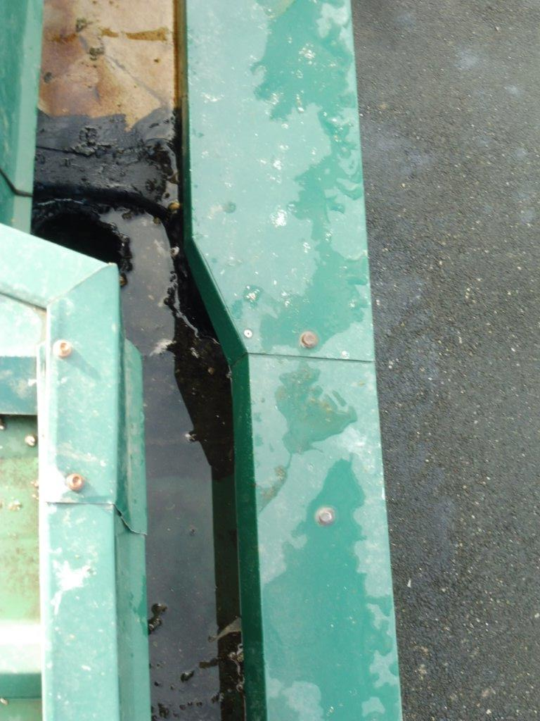

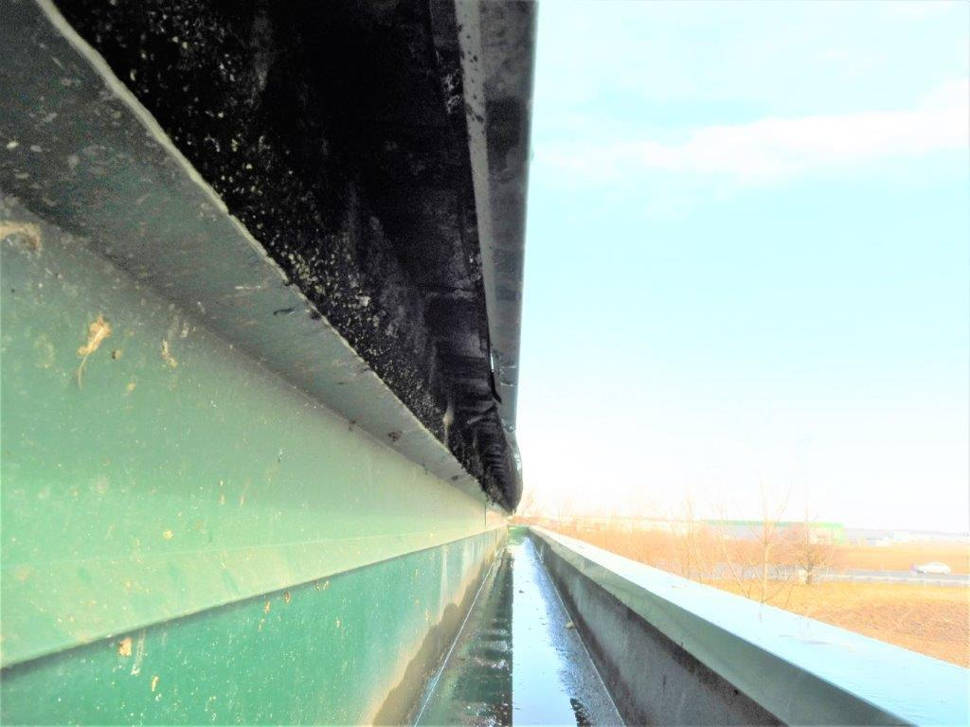
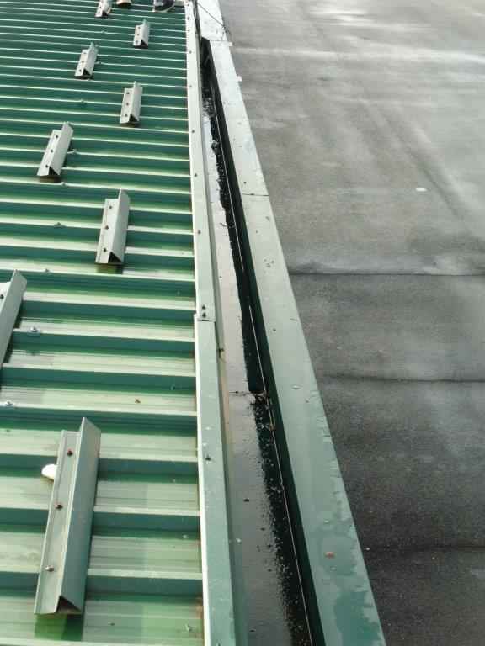

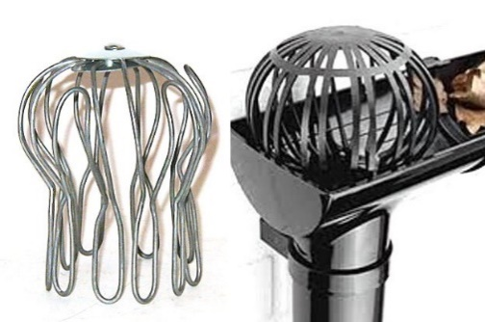

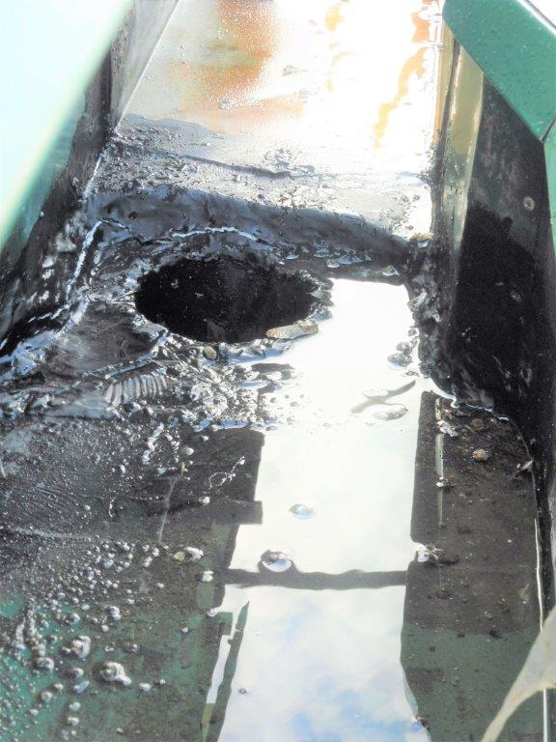
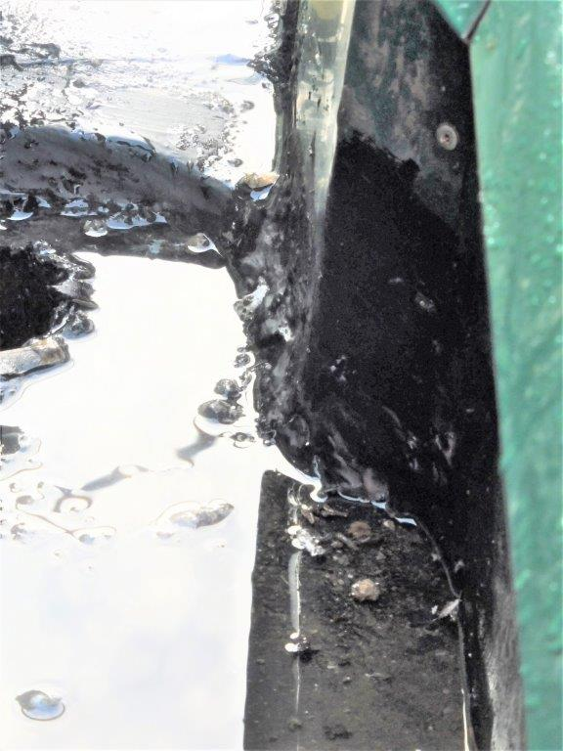

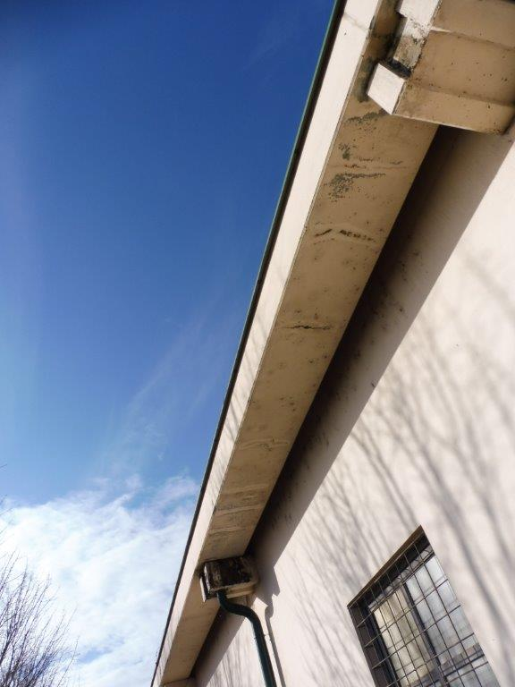
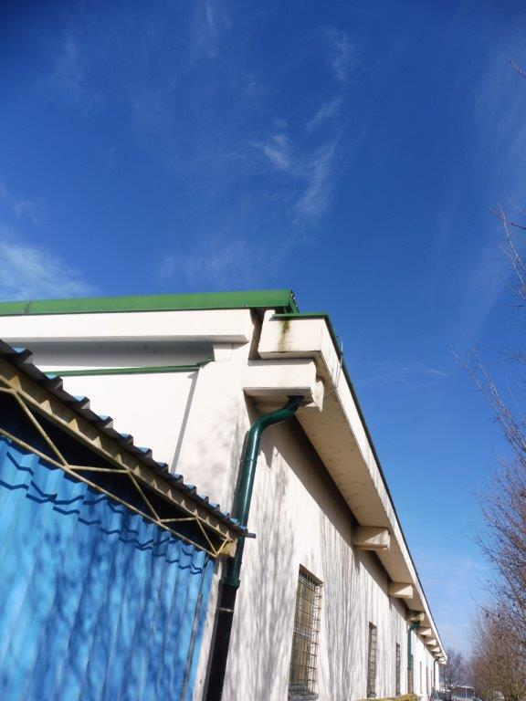

SKICE COKP VARAŽDIN
15
1
2
25
20
2
2
25
25
A
B
20
10
10
1
1
C
SKICE TJO VARAŽDIN
SKICA 1

SKICA 2

15
1
2
25
20
2
2
25
25
20
10
10
1
1
37
2-5
STIRODUR XPS
D
E
F

SKICA 3

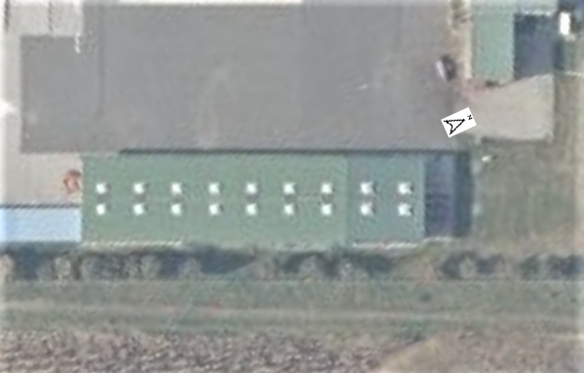
43,5
12,5
13,0
STAVKA 1.
STAVKA 2.
STAVKA 2.

ČCP FOTOGRAFIJE GORIČAN
FOTOGRAFIJE ČCP GORIČAN

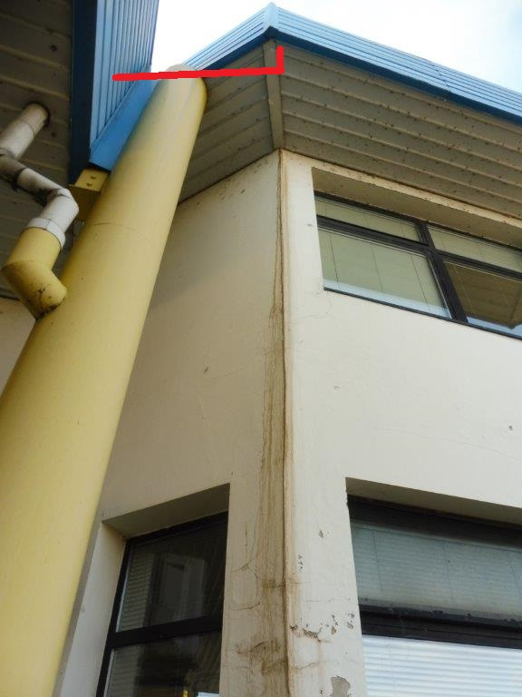
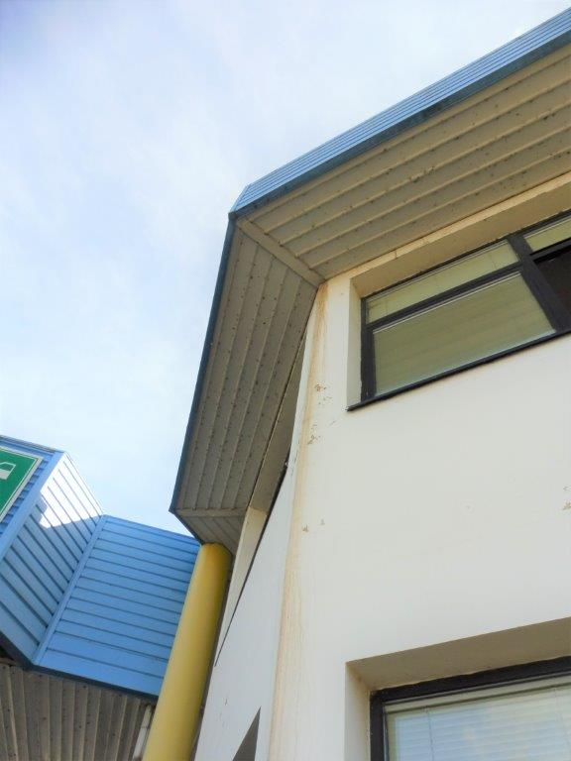

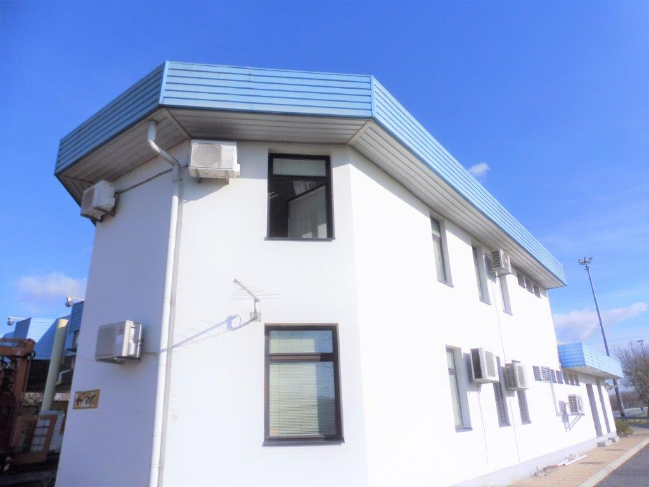
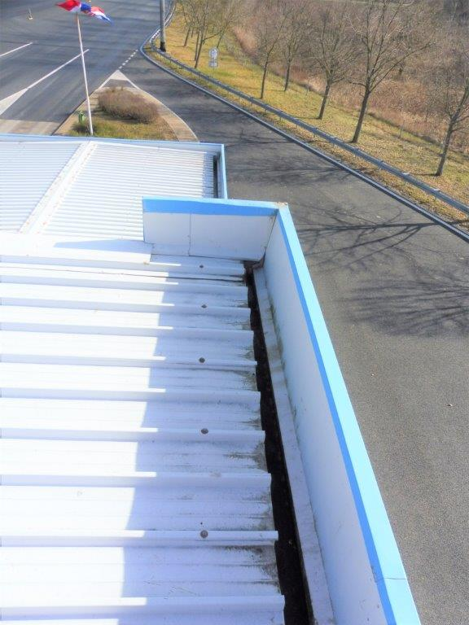

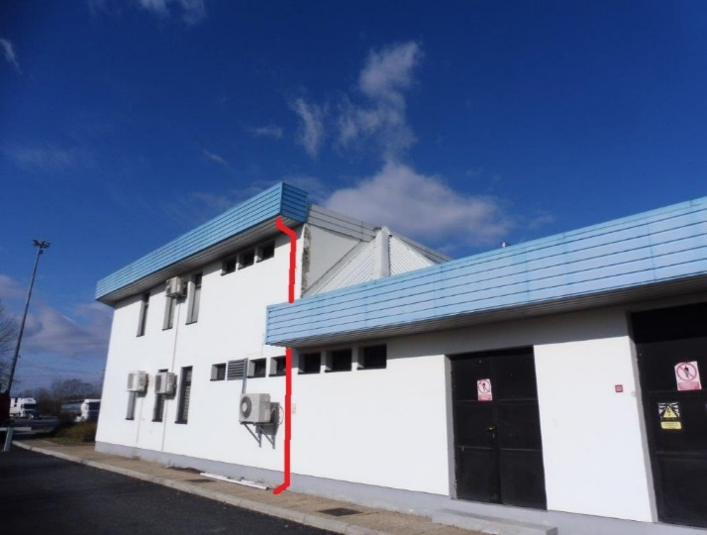

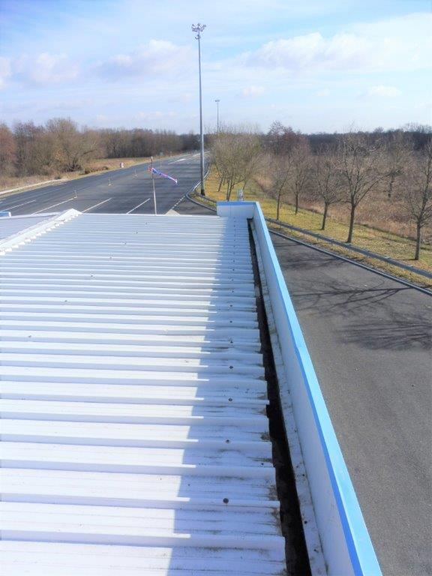

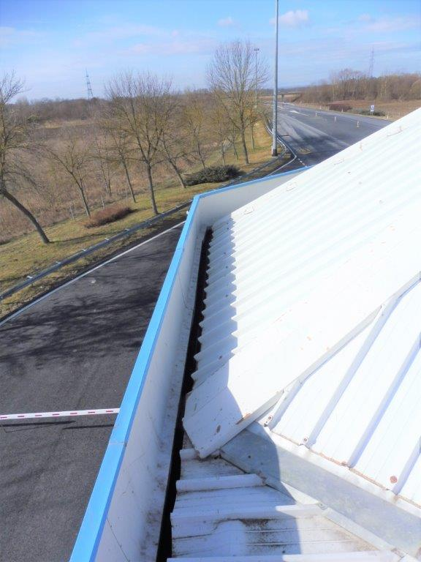
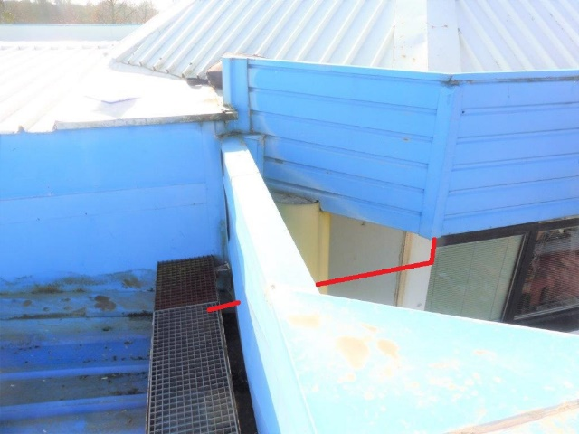

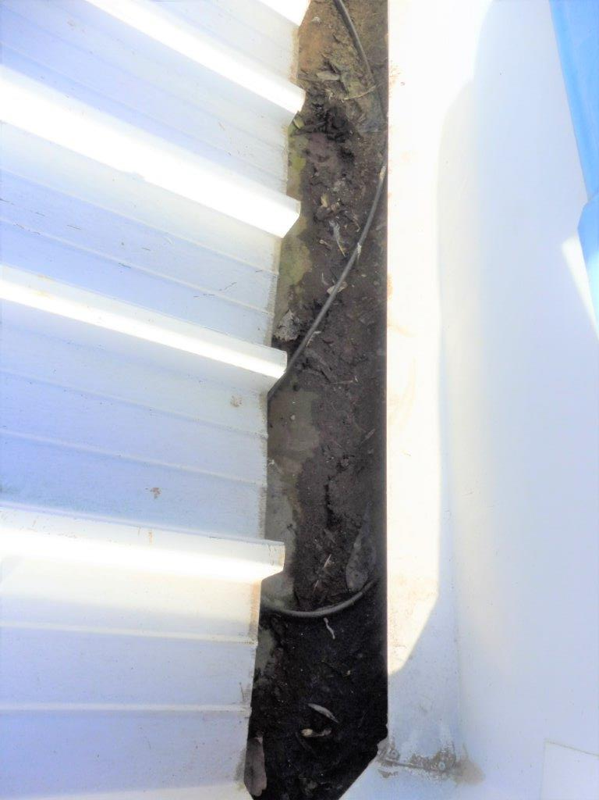

SKICE ČCP GORIČAN
SKICE ČCP GORIČAN
SKICA 1

2

20
2

25

12

22

SKICA 2

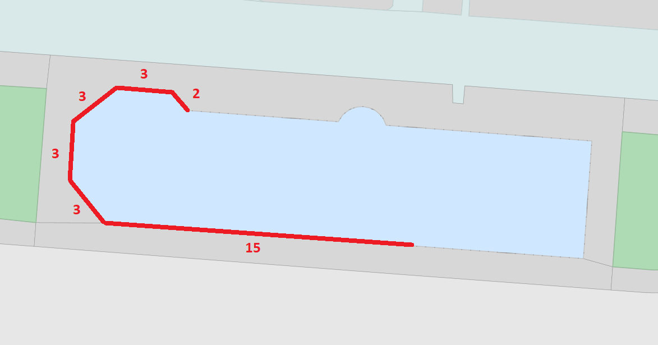
ZAMJENA ŽLJEBA
POSTOJEĆA VERTIKALA
NOVA VERTIKALA
NOVI ISPUST (NA KROV NADSTREŠ.)

